Узб
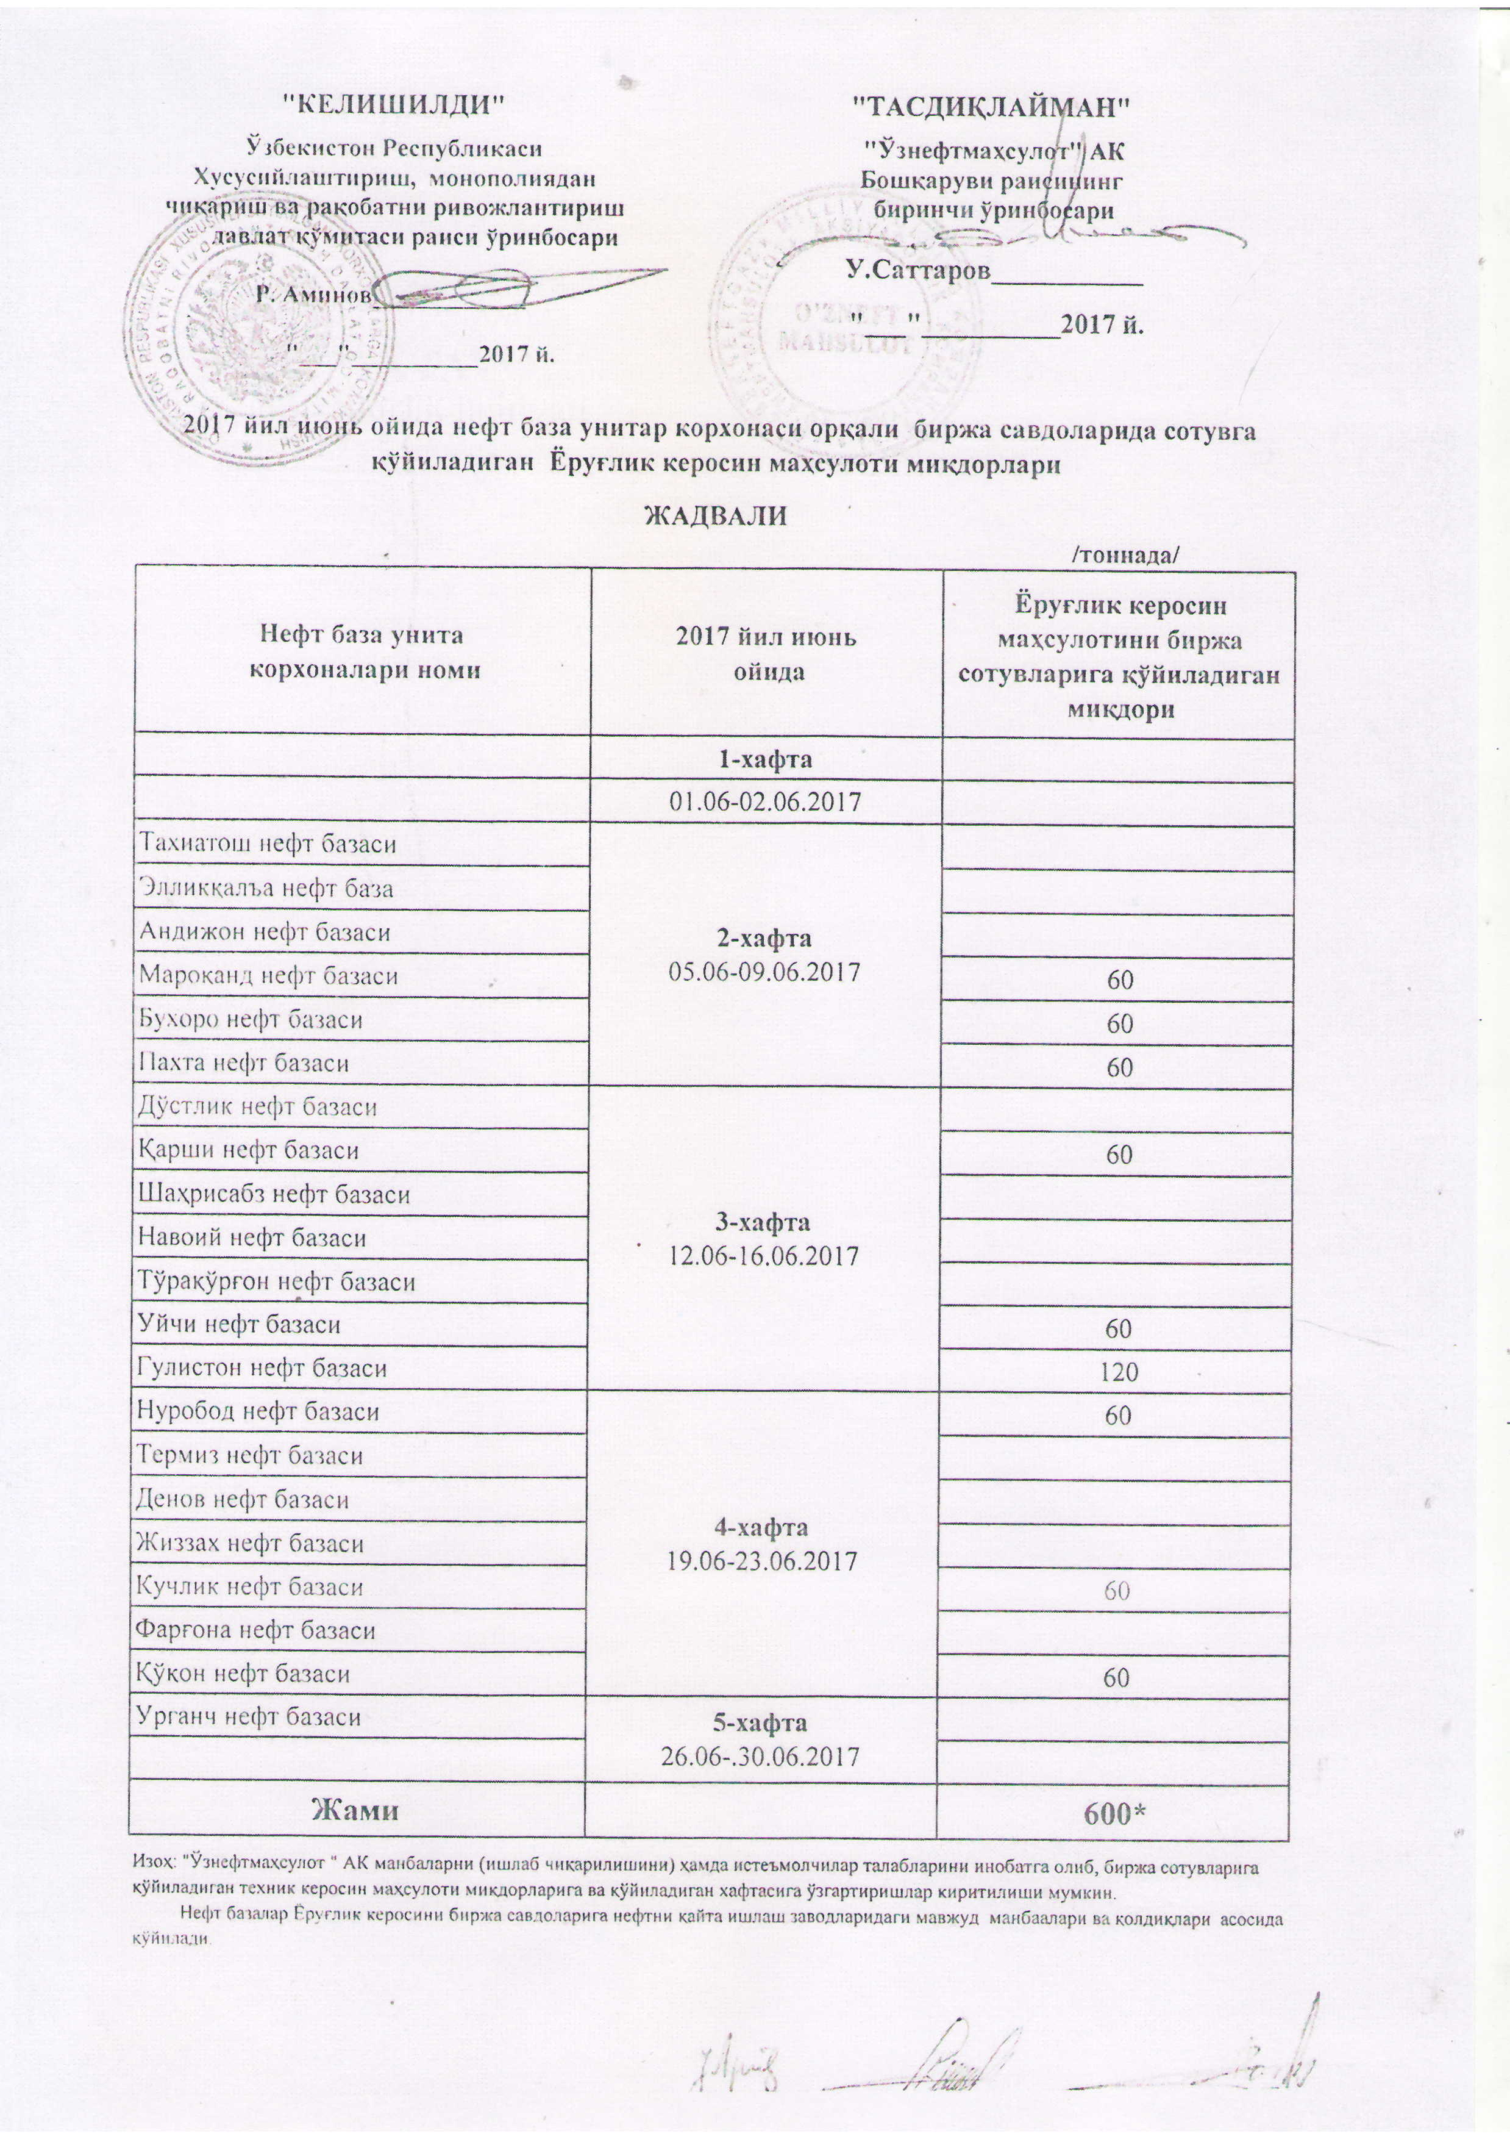
2017 йил июнь ойида "Нефт база унитар корхоналари" орқали биржа савдоларида сотувга қўиладиган Ёруғлик керосин маҳсулоти миқдорлари
ЖАДВАЛИ
 |  | /тоннада/
Нефт база унита корхоналари номи | 2017 йил июнь ойида | Ёруғлик керосин маҳсулотини биржа сотувларига қўйиладиган миқдори
 | 1-хафта 01.06-02.06.2017

Тахиатош нефт базаси | 2-хафта 05.06-09.06.2017
Эллиққалъа нефт базаси
Андижон нефт базаси
Мароқанд нефт базаси |  | 60
Бухоро нефт базаси |  | 60
Пахта нефт базаси |  | 60
Дўстлик нефт базаси | 3-хафта 12.06-16.06.2017
Қарши нефт базаси |  | 60
Шаҳрисабз нефт базаси
Навоий нефт базаси
Тўрақўрғон нефт базаси
Уйчи нефт базаси |  | 60
Гулистон нефт базаси |  | 120
Нуробод нефт базаси | 4-хафта 19.06-23.06.2017 | 60
Термиз нефт базаси
Денов нефт базаси
Жиззах нефт базаси
Кучлик нефт базаси |  | 60
Фарғона нефт базаси
Қўқон нефт базаси |  | 60
Урганч нефт базаси | 5-хафта 26.06-30.06.2017

Жами |  | 600

Изоҳ: "Ўзнефтмаҳсулот" АК манбалари (ишлаб чиқарилишни) ҳамда истеъмолчилар талабаларини инобатга олиб, биржа сотувларига қўйиладиган Ёруғлик керосин маҳсулоти миқдорларига ва қўйиладилан хафтасига ўзгартиришлар киритилиши мумкин.
Нефт базалар томонидан Ёруғлик керосин биржа савдоларига нефтни қайта ишлаш заводларидаги мавжуд манбалари ва қолдиқлари асосида қўйилади.

